F1
FICHE DE RECETTE

Clafouti pomme - rhubarbe

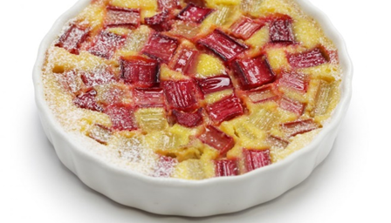
Type de recette
Nombre de portions | 12
Temps de préparation | 30 min
Temps de cuisson
Temps de refroidissement
Coût matières total (HT) :
Coefficient multiplicateur :
Prix / Portion (HT) :

INGRÉDIENTS

PRODUIT | UNITÉ | QUANTITÉ | PUHT | PTHT
lait entier | ML | 80
farine de blé | GR | 40
sucre cristalisé | GR | 25
sucre vanille | GR | 5
pommes | GR | 175
rhubarbe | GR | 75
beurre | GR | 15
œufs | PCE | 2

TOTAL

DESCRIPTION DE LA RECETTE

1: Préchauffer le four à 210 ° 2: Laver, éplucher et découper les pommes et la rhubarbe. 3: Mélanger les oeufs avec le sucre et ajouter le beurre fondu 4: Ajouter le lait et ensuite la farine. Mélanger énergiquement 5: Ajouter les morceaux de pommes et de rhubarbe. 6: Mettre un papier sulfurisé au fond d'un gastronome. 7. Verser l'appareil dans le gastronome 8. Cuire environ 30 min.

